エビデンス
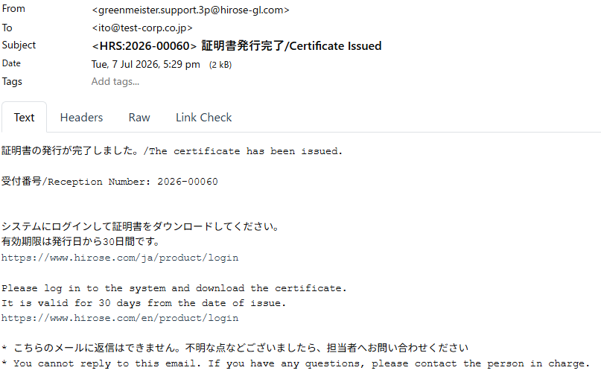
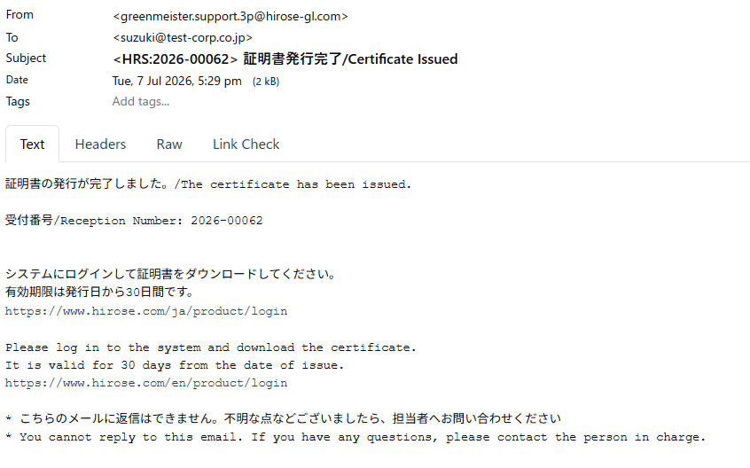
4,5

6,7
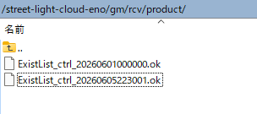

8～22

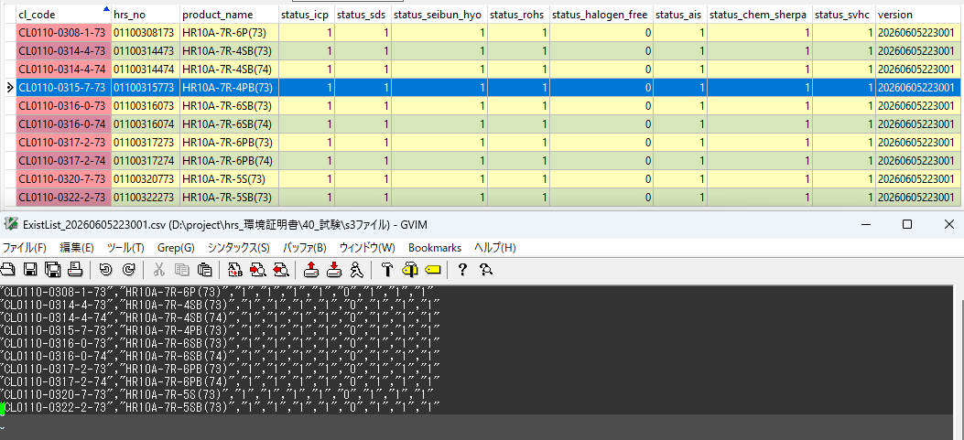

23

24

25～38
 | 処理前テーブル

 | 処理後テーブル
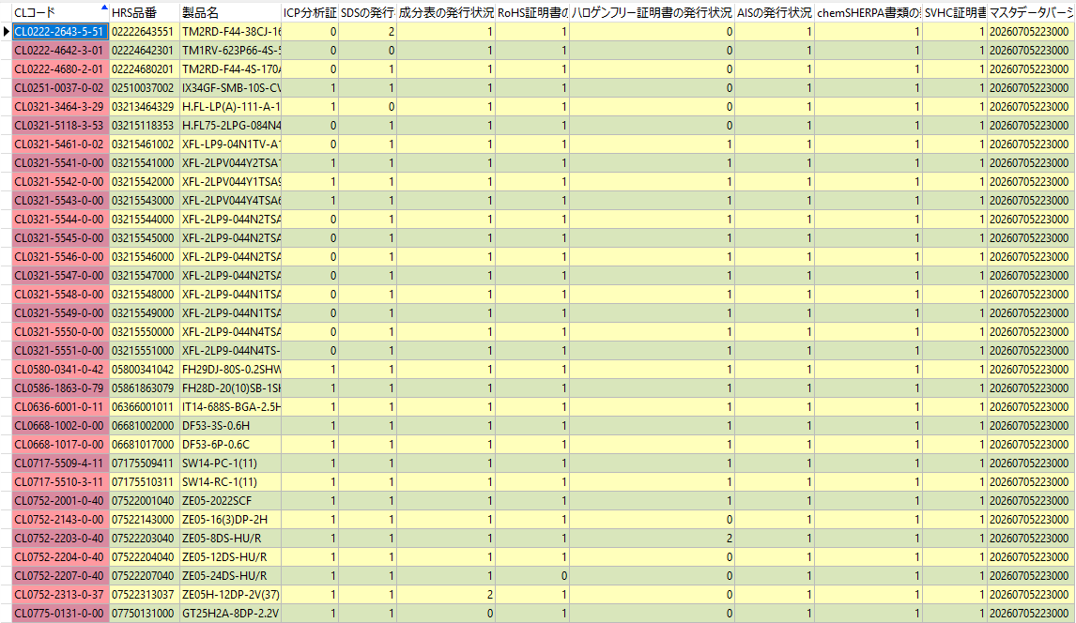

39
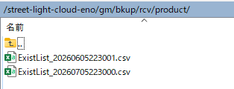

42

43

44

48～68
 | 変更前
 | ID（主キー） | 108 | 108
 | 受付番号 | 2026-00058 | 2026-00058
 | 申請者アカウントID | customer003 | customer003
 | 申請対象会社名 | 精密機器製造株式会社 | 精密機器製造株式会社
 | エンドユーザー名
 | ステータス | unprocessed | processed
 | 成分表 | TRUE | TRUE
 | RoHS証明書 | TRUE | TRUE
 | ハロゲンフリー証明書 | FALSE | FALSE
 | ICP分析証明書 | FALSE | FALSE
 | SDS | TRUE | TRUE
 | AIS | TRUE | TRUE
 | chemSHERPA書類 | FALSE | FALSE
 | SVHC証明書 | TRUE | TRUE
 | 申請日時 | 2026-03-22 | 2026-03-22
 | 処理完了日時 | « NULL » | 2026-07-07
 | 有効期限 | « NULL » | 2026-08-06
 | 証明書ZIPのファイルサイズ | « NULL » | 100
 | 証明書ZIPのフォルダ数 | « NULL » | 10
 | 証明書ZIPのファイル数 | « NULL » | 5
 | 申請内容CSV | applications/2026-00058/products.csv | applications/2026-00058/products.csv
 | 証明書ZIP | « NULL » | gm/data/rcv/cert/2026-00058.zip

69
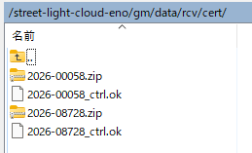

71～79
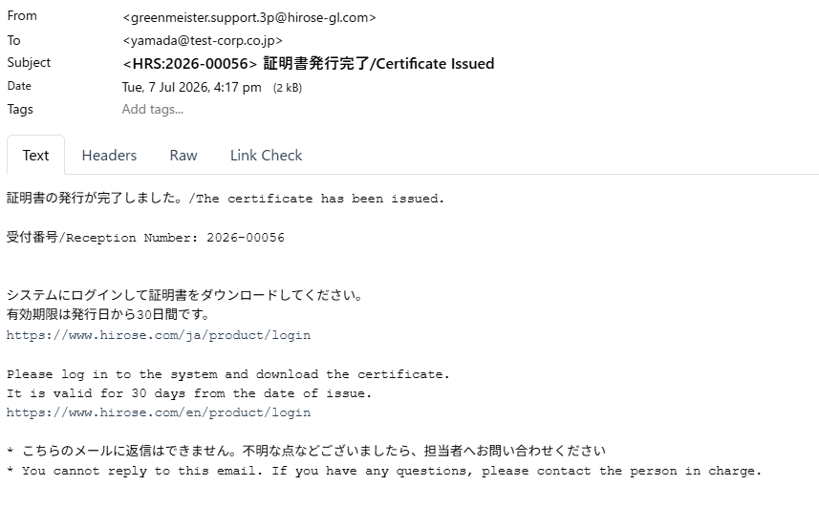

82～102

103
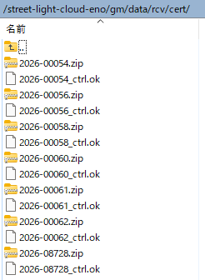

104～113

